LevelC_电能量市场出清电价
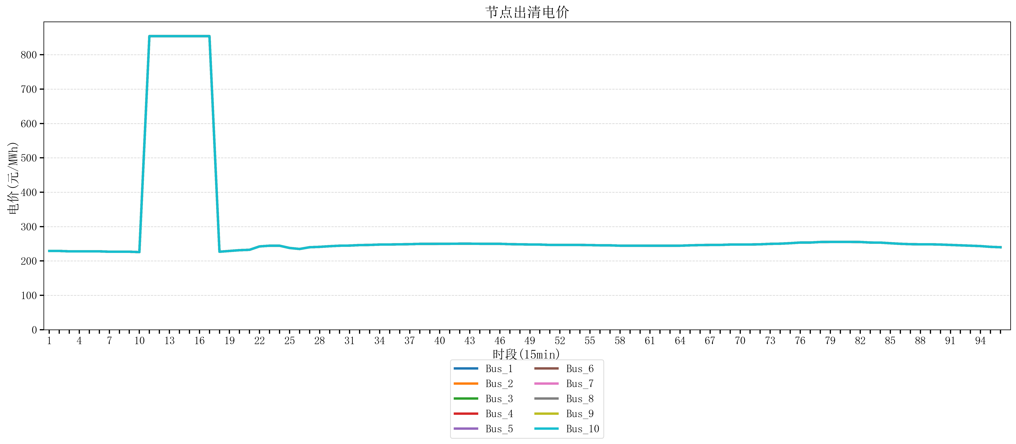
节点编号 | 电价类型 | 时段1 | 时段2 | 时段3 | 时段4 | 时段5 | 时段6 | 时段7 | 时段8 | 时段9 | 时段10 | 时段11 | 时段12 | 时段13 | 时段14 | 时段15 | 时段16 | 时段17 | 时段18 | 时段19 | 时段20 | 时段21
id | price_type | t1 | t2 | t3 | t4 | t5 | t6 | t7 | t8 | t9 | t10 | t11 | t12 | t13 | t14 | t15 | t16 | t17 | t18 | t19 | t20 | t21
str | str | float64 | float64 | float64 | float64 | float64 | float64 | float64 | float64 | float64 | float64 | float64 | float64 | float64 | float64 | float64 | float64 | float64 | float64 | float64 | float64 | float64
Bus_1 | 电能量电价 | 229.07248 | 229.07248 | 227.95864 | 227.95864 | 227.95864 | 227.95864 | 226.8448 | 226.8448 | 226.8448 | 225.73096 | 853.98584 | 853.98584 | 853.98584 | 853.98584 | 853.98584 | 853.98584 | 853.98584 | 226.8448 | 229.07248 | 231.30016 | 232.414
Bus_2 | 电能量电价 | 229.07248 | 229.07248 | 227.95864 | 227.95864 | 227.95864 | 227.95864 | 226.8448 | 226.8448 | 226.8448 | 225.73096 | 853.98584 | 853.98584 | 853.98584 | 853.98584 | 853.98584 | 853.98584 | 853.98584 | 226.8448 | 229.07248 | 231.30016 | 232.414
Bus_3 | 电能量电价 | 229.07248 | 229.07248 | 227.95864 | 227.95864 | 227.95864 | 227.95864 | 226.8448 | 226.8448 | 226.8448 | 225.73096 | 853.98584 | 853.98584 | 853.98584 | 853.98584 | 853.98584 | 853.98584 | 853.98584 | 226.8448 | 229.07248 | 231.30016 | 232.414
Bus_4 | 电能量电价 | 229.07248 | 229.07248 | 227.95864 | 227.95864 | 227.95864 | 227.95864 | 226.8448 | 226.8448 | 226.8448 | 225.73096 | 853.98584 | 853.98584 | 853.98584 | 853.98584 | 853.98584 | 853.98584 | 853.98584 | 226.8448 | 229.07248 | 231.30016 | 232.414
Bus_5 | 电能量电价 | 229.07248 | 229.07248 | 227.95864 | 227.95864 | 227.95864 | 227.95864 | 226.8448 | 226.8448 | 226.8448 | 225.73096 | 853.98584 | 853.98584 | 853.98584 | 853.98584 | 853.98584 | 853.98584 | 853.98584 | 226.8448 | 229.07248 | 231.30016 | 232.414
Bus_6 | 电能量电价 | 229.07248 | 229.07248 | 227.95864 | 227.95864 | 227.95864 | 227.95864 | 226.8448 | 226.8448 | 226.8448 | 225.73096 | 853.98584 | 853.98584 | 853.98584 | 853.98584 | 853.98584 | 853.98584 | 853.98584 | 226.8448 | 229.07248 | 231.30016 | 232.414
Bus_7 | 电能量电价 | 229.07248 | 229.07248 | 227.95864 | 227.95864 | 227.95864 | 227.95864 | 226.8448 | 226.8448 | 226.8448 | 225.73096 | 853.98584 | 853.98584 | 853.98584 | 853.98584 | 853.98584 | 853.98584 | 853.98584 | 226.8448 | 229.07248 | 231.30016 | 232.414
Bus_8 | 电能量电价 | 229.07248 | 229.07248 | 227.95864 | 227.95864 | 227.95864 | 227.95864 | 226.8448 | 226.8448 | 226.8448 | 225.73096 | 853.98584 | 853.98584 | 853.98584 | 853.98584 | 853.98584 | 853.98584 | 853.98584 | 226.8448 | 229.07248 | 231.30016 | 232.414
Bus_9 | 电能量电价 | 229.07248 | 229.07248 | 227.95864 | 227.95864 | 227.95864 | 227.95864 | 226.8448 | 226.8448 | 226.8448 | 225.73096 | 853.98584 | 853.98584 | 853.98584 | 853.98584 | 853.98584 | 853.98584 | 853.98584 | 226.8448 | 229.07248 | 231.30016 | 232.414
Bus_10 | 电能量电价 | 229.07248 | 229.07248 | 227.95864 | 227.95864 | 227.95864 | 227.95864 | 226.8448 | 226.8448 | 226.8448 | 225.73096 | 853.98584 | 853.98584 | 853.98584 | 853.98584 | 853.98584 | 853.98584 | 853.98584 | 226.8448 | 229.07248 | 231.30016 | 232.414
Bus_11 | 电能量电价 | 229.07248 | 229.07248 | 227.95864 | 227.95864 | 227.95864 | 227.95864 | 226.8448 | 226.8448 | 226.8448 | 225.73096 | 853.98584 | 853.98584 | 853.98584 | 853.98584 | 853.98584 | 853.98584 | 853.98584 | 226.8448 | 229.07248 | 231.30016 | 232.414
Bus_12 | 电能量电价 | 229.07248 | 229.07248 | 227.95864 | 227.95864 | 227.95864 | 227.95864 | 226.8448 | 226.8448 | 226.8448 | 225.73096 | 853.98584 | 853.98584 | 853.98584 | 853.98584 | 853.98584 | 853.98584 | 853.98584 | 226.8448 | 229.07248 | 231.30016 | 232.414
Bus_13 | 电能量电价 | 229.07248 | 229.07248 | 227.95864 | 227.95864 | 227.95864 | 227.95864 | 226.8448 | 226.8448 | 226.8448 | 225.73096 | 853.98584 | 853.98584 | 853.98584 | 853.98584 | 853.98584 | 853.98584 | 853.98584 | 226.8448 | 229.07248 | 231.30016 | 232.414
Bus_14 | 电能量电价 | 229.07248 | 229.07248 | 227.95864 | 227.95864 | 227.95864 | 227.95864 | 226.8448 | 226.8448 | 226.8448 | 225.73096 | 853.98584 | 853.98584 | 853.98584 | 853.98584 | 853.98584 | 853.98584 | 853.98584 | 226.8448 | 229.07248 | 231.30016 | 232.414
Bus_15 | 电能量电价 | 229.07248 | 229.07248 | 227.95864 | 227.95864 | 227.95864 | 227.95864 | 226.8448 | 226.8448 | 226.8448 | 225.73096 | 853.98584 | 853.98584 | 853.98584 | 853.98584 | 853.98584 | 853.98584 | 853.98584 | 226.8448 | 229.07248 | 231.30016 | 232.414
Bus_16 | 电能量电价 | 229.07248 | 229.07248 | 227.95864 | 227.95864 | 227.95864 | 227.95864 | 226.8448 | 226.8448 | 226.8448 | 225.73096 | 853.98584 | 853.98584 | 853.98584 | 853.98584 | 853.98584 | 853.98584 | 853.98584 | 226.8448 | 229.07248 | 231.30016 | 232.414
Bus_17 | 电能量电价 | 229.07248 | 229.07248 | 227.95864 | 227.95864 | 227.95864 | 227.95864 | 226.8448 | 226.8448 | 226.8448 | 225.73096 | 853.98584 | 853.98584 | 853.98584 | 853.98584 | 853.98584 | 853.98584 | 853.98584 | 226.8448 | 229.07248 | 231.30016 | 232.414
Bus_18 | 电能量电价 | 229.07248 | 229.07248 | 227.95864 | 227.95864 | 227.95864 | 227.95864 | 226.8448 | 226.8448 | 226.8448 | 225.73096 | 853.98584 | 853.98584 | 853.98584 | 853.98584 | 853.98584 | 853.98584 | 853.98584 | 226.8448 | 229.07248 | 231.30016 | 232.414
Bus_19 | 电能量电价 | 229.07248 | 229.07248 | 227.95864 | 227.95864 | 227.95864 | 227.95864 | 226.8448 | 226.8448 | 226.8448 | 225.73096 | 853.98584 | 853.98584 | 853.98584 | 853.98584 | 853.98584 | 853.98584 | 853.98584 | 226.8448 | 229.07248 | 231.30016 | 232.414
Bus_20 | 电能量电价 | 229.07248 | 229.07248 | 227.95864 | 227.95864 | 227.95864 | 227.95864 | 226.8448 | 226.8448 | 226.8448 | 225.73096 | 853.98584 | 853.98584 | 853.98584 | 853.98584 | 853.98584 | 853.98584 | 853.98584 | 226.8448 | 229.07248 | 231.30016 | 232.414
Bus_21 | 电能量电价 | 229.07248 | 229.07248 | 227.95864 | 227.95864 | 227.95864 | 227.95864 | 226.8448 | 226.8448 | 226.8448 | 225.73096 | 853.98584 | 853.98584 | 853.98584 | 853.98584 | 853.98584 | 853.98584 | 853.98584 | 226.8448 | 229.07248 | 231.30016 | 232.414
Bus_22 | 电能量电价 | 229.07248 | 229.07248 | 227.95864 | 227.95864 | 227.95864 | 227.95864 | 226.8448 | 226.8448 | 226.8448 | 225.73096 | 853.98584 | 853.98584 | 853.98584 | 853.98584 | 853.98584 | 853.98584 | 853.98584 | 226.8448 | 229.07248 | 231.30016 | 232.414
Bus_23 | 电能量电价 | 229.07248 | 229.07248 | 227.95864 | 227.95864 | 227.95864 | 227.95864 | 226.8448 | 226.8448 | 226.8448 | 225.73096 | 853.98584 | 853.98584 | 853.98584 | 853.98584 | 853.98584 | 853.98584 | 853.98584 | 226.8448 | 229.07248 | 231.30016 | 232.414
Bus_24 | 电能量电价 | 229.07248 | 229.07248 | 227.95864 | 227.95864 | 227.95864 | 227.95864 | 226.8448 | 226.8448 | 226.8448 | 225.73096 | 853.98584 | 853.98584 | 853.98584 | 853.98584 | 853.98584 | 853.98584 | 853.98584 | 226.8448 | 229.07248 | 231.30016 | 232.414
Bus_25 | 电能量电价 | 229.07248 | 229.07248 | 227.95864 | 227.95864 | 227.95864 | 227.95864 | 226.8448 | 226.8448 | 226.8448 | 225.73096 | 853.98584 | 853.98584 | 853.98584 | 853.98584 | 853.98584 | 853.98584 | 853.98584 | 226.8448 | 229.07248 | 231.30016 | 232.414
Bus_26 | 电能量电价 | 229.07248 | 229.07248 | 227.95864 | 227.95864 | 227.95864 | 227.95864 | 226.8448 | 226.8448 | 226.8448 | 225.73096 | 853.98584 | 853.98584 | 853.98584 | 853.98584 | 853.98584 | 853.98584 | 853.98584 | 226.8448 | 229.07248 | 231.30016 | 232.414
Bus_27 | 电能量电价 | 229.07248 | 229.07248 | 227.95864 | 227.95864 | 227.95864 | 227.95864 | 226.8448 | 226.8448 | 226.8448 | 225.73096 | 853.98584 | 853.98584 | 853.98584 | 853.98584 | 853.98584 | 853.98584 | 853.98584 | 226.8448 | 229.07248 | 231.30016 | 232.414
Bus_28 | 电能量电价 | 229.07248 | 229.07248 | 227.95864 | 227.95864 | 227.95864 | 227.95864 | 226.8448 | 226.8448 | 226.8448 | 225.73096 | 853.98584 | 853.98584 | 853.98584 | 853.98584 | 853.98584 | 853.98584 | 853.98584 | 226.8448 | 229.07248 | 231.30016 | 232.414
Bus_29 | 电能量电价 | 229.07248 | 229.07248 | 227.95864 | 227.95864 | 227.95864 | 227.95864 | 226.8448 | 226.8448 | 226.8448 | 225.73096 | 853.98584 | 853.98584 | 853.98584 | 853.98584 | 853.98584 | 853.98584 | 853.98584 | 226.8448 | 229.07248 | 231.30016 | 232.414
Bus_30 | 电能量电价 | 229.07248 | 229.07248 | 227.95864 | 227.95864 | 227.95864 | 227.95864 | 226.8448 | 226.8448 | 226.8448 | 225.73096 | 853.98584 | 853.98584 | 853.98584 | 853.98584 | 853.98584 | 853.98584 | 853.98584 | 226.8448 | 229.07248 | 231.30016 | 232.414
Bus_31 | 电能量电价 | 229.07248 | 229.07248 | 227.95864 | 227.95864 | 227.95864 | 227.95864 | 226.8448 | 226.8448 | 226.8448 | 225.73096 | 853.98584 | 853.98584 | 853.98584 | 853.98584 | 853.98584 | 853.98584 | 853.98584 | 226.8448 | 229.07248 | 231.30016 | 232.414
Bus_32 | 电能量电价 | 229.07248 | 229.07248 | 227.95864 | 227.95864 | 227.95864 | 227.95864 | 226.8448 | 226.8448 | 226.8448 | 225.73096 | 853.98584 | 853.98584 | 853.98584 | 853.98584 | 853.98584 | 853.98584 | 853.98584 | 226.8448 | 229.07248 | 231.30016 | 232.414
Bus_33 | 电能量电价 | 229.07248 | 229.07248 | 227.95864 | 227.95864 | 227.95864 | 227.95864 | 226.8448 | 226.8448 | 226.8448 | 225.73096 | 853.98584 | 853.98584 | 853.98584 | 853.98584 | 853.98584 | 853.98584 | 853.98584 | 226.8448 | 229.07248 | 231.30016 | 232.414
Bus_34 | 电能量电价 | 229.07248 | 229.07248 | 227.95864 | 227.95864 | 227.95864 | 227.95864 | 226.8448 | 226.8448 | 226.8448 | 225.73096 | 853.98584 | 853.98584 | 853.98584 | 853.98584 | 853.98584 | 853.98584 | 853.98584 | 226.8448 | 229.07248 | 231.30016 | 232.414
Bus_35 | 电能量电价 | 229.07248 | 229.07248 | 227.95864 | 227.95864 | 227.95864 | 227.95864 | 226.8448 | 226.8448 | 226.8448 | 225.73096 | 853.98584 | 853.98584 | 853.98584 | 853.98584 | 853.98584 | 853.98584 | 853.98584 | 226.8448 | 229.07248 | 231.30016 | 232.414
Bus_36 | 电能量电价 | 229.07248 | 229.07248 | 227.95864 | 227.95864 | 227.95864 | 227.95864 | 226.8448 | 226.8448 | 226.8448 | 225.73096 | 853.98584 | 853.98584 | 853.98584 | 853.98584 | 853.98584 | 853.98584 | 853.98584 | 226.8448 | 229.07248 | 231.30016 | 232.414
Bus_37 | 电能量电价 | 229.07248 | 229.07248 | 227.95864 | 227.95864 | 227.95864 | 227.95864 | 226.8448 | 226.8448 | 226.8448 | 225.73096 | 853.98584 | 853.98584 | 853.98584 | 853.98584 | 853.98584 | 853.98584 | 853.98584 | 226.8448 | 229.07248 | 231.30016 | 232.414
Bus_38 | 电能量电价 | 229.07248 | 229.07248 | 227.95864 | 227.95864 | 227.95864 | 227.95864 | 226.8448 | 226.8448 | 226.8448 | 225.73096 | 853.98584 | 853.98584 | 853.98584 | 853.98584 | 853.98584 | 853.98584 | 853.98584 | 226.8448 | 229.07248 | 231.30016 | 232.414
Bus_39 | 电能量电价 | 229.07248 | 229.07248 | 227.95864 | 227.95864 | 227.95864 | 227.95864 | 226.8448 | 226.8448 | 226.8448 | 225.73096 | 853.98584 | 853.98584 | 853.98584 | 853.98584 | 853.98584 | 853.98584 | 853.98584 | 226.8448 | 229.07248 | 231.30016 | 232.414
Bus_40 | 电能量电价 | 229.07248 | 229.07248 | 227.95864 | 227.95864 | 227.95864 | 227.95864 | 226.8448 | 226.8448 | 226.8448 | 225.73096 | 853.98584 | 853.98584 | 853.98584 | 853.98584 | 853.98584 | 853.98584 | 853.98584 | 226.8448 | 229.07248 | 231.30016 | 232.414
Bus_41 | 电能量电价 | 229.07248 | 229.07248 | 227.95864 | 227.95864 | 227.95864 | 227.95864 | 226.8448 | 226.8448 | 226.8448 | 225.73096 | 853.98584 | 853.98584 | 853.98584 | 853.98584 | 853.98584 | 853.98584 | 853.98584 | 226.8448 | 229.07248 | 231.30016 | 232.414
Bus_42 | 电能量电价 | 229.07248 | 229.07248 | 227.95864 | 227.95864 | 227.95864 | 227.95864 | 226.8448 | 226.8448 | 226.8448 | 225.73096 | 853.98584 | 853.98584 | 853.98584 | 853.98584 | 853.98584 | 853.98584 | 853.98584 | 226.8448 | 229.07248 | 231.30016 | 232.414
Bus_43 | 电能量电价 | 229.07248 | 229.07248 | 227.95864 | 227.95864 | 227.95864 | 227.95864 | 226.8448 | 226.8448 | 226.8448 | 225.73096 | 853.98584 | 853.98584 | 853.98584 | 853.98584 | 853.98584 | 853.98584 | 853.98584 | 226.8448 | 229.07248 | 231.30016 | 232.414
Bus_44 | 电能量电价 | 229.07248 | 229.07248 | 227.95864 | 227.95864 | 227.95864 | 227.95864 | 226.8448 | 226.8448 | 226.8448 | 225.73096 | 853.98584 | 853.98584 | 853.98584 | 853.98584 | 853.98584 | 853.98584 | 853.98584 | 226.8448 | 229.07248 | 231.30016 | 232.414
Bus_1 | 阻塞电价 | 0 | 0 | 0 | 0 | 0 | 0 | 0 | 0 | 0 | 0 | 0 | 0 | 0 | 0 | 0 | 0 | 0 | 0 | 0 | 0 | 0
Bus_2 | 阻塞电价 | 0 | 0 | 0 | 0 | 0 | 0 | 0 | 0 | 0 | 0 | 0 | 0 | 0 | 0 | 0 | 0 | 0 | 0 | 0 | 0 | 0
...

LevelC_电力电量平衡表单
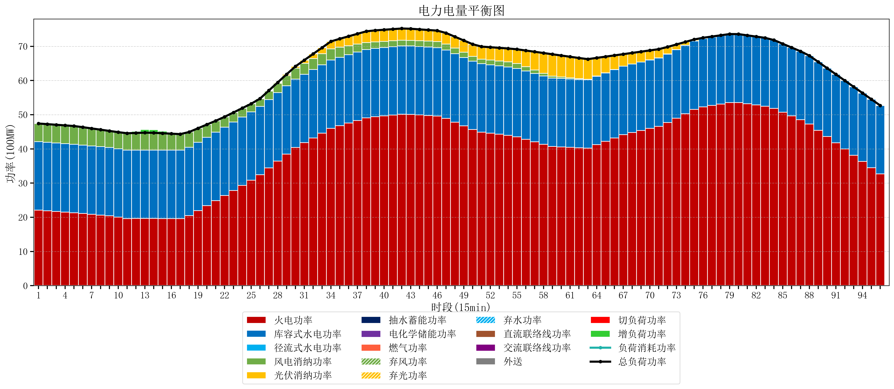
元件名称 | 时段1 | 时段2 | 时段3 | 时段4 | 时段5 | 时段6 | 时段7 | 时段8 | 时段9 | 时段10 | 时段11 | 时段12 | 时段13 | 时段14 | 时段15 | 时段16 | 时段17
name | t1 | t2 | t3 | t4 | t5 | t6 | t7 | t8 | t9 | t10 | t11 | t12 | t13 | t14 | t15 | t16 | t17
str | float64 | float64 | float64 | float64 | float64 | float64 | float64 | float64 | float64 | float64 | float64 | float64 | float64 | float64 | float64 | float64 | float64
火电功率 | 22.108030198 | 21.913700257 | 21.719370317 | 21.525040376 | 21.330710436 | 21.106345306 | 20.877474899 | 20.648604491 | 20.419734084 | 20.029811045 | 19.628587258 | 19.632919668 | 19.637252078 | 19.635069252 | 19.628698061 | 19.62232687 | 19.615955679
库容式水电功率 | 20 | 20 | 20 | 20 | 20 | 20 | 20 | 20 | 20 | 20 | 20 | 20 | 20 | 20 | 20 | 20 | 20
径流式水电功率 | 0 | 0 | 0 | 0 | 0 | 0 | 0 | 0 | 0 | 0 | 0 | 0 | 0 | 0 | 0 | 0 | 0
风电消纳功率 | 5.31 | 5.3221052632 | 5.3342105263 | 5.3463157895 | 5.3584210526 | 5.2421052632 | 5.1065263158 | 4.9709473684 | 4.8353684211 | 4.8608421053 | 4.9431578947 | 5.0254736842 | 5.1077894737 | 5.0663157895 | 4.9452631579 | 4.8242105263 | 4.7031578947
光伏消纳功率 | 0 | 0 | 0 | 0 | 0 | 0 | 0 | 0 | 0 | 0 | 0 | 0 | 0 | 0 | 0 | 0 | 0
抽水蓄能功率 | 0 | 0 | 0 | 0 | 0 | 0 | 0 | 0 | 0 | 0 | 0 | 0 | 0 | 0 | 0 | 0 | 0
电化学储能功率 | 0 | 0 | 0 | 0 | 0 | 0 | 0 | 0 | 0 | 0 | 0 | 0 | 0 | 0 | 0 | 0 | 0
燃气功率 | 0 | 0 | 0 | 0 | 0 | 0 | 0 | 0 | 0 | 0 | 0 | 0 | 0 | 0 | 0 | 0 | 0
直流联络线功率 | 0 | 0 | 0 | 0 | 0 | 0 | 0 | 0 | 0 | 0 | 0 | 0 | 0 | 0 | 0 | 0 | 0
交流联络线功率 | 0 | 0 | 0 | 0 | 0 | 0 | 0 | 0 | 0 | 0 | 0 | 0 | 0 | 0 | 0 | 0 | 0
负荷消耗功率 | 47.418030198 | 47.235805521 | 47.053580843 | 46.871356166 | 46.689131488 | 46.348450569 | 45.984001215 | 45.61955186 | 45.255102505 | 44.89065315 | 44.571745152 | 44.658393352 | 44.745041551 | 44.701385042 | 44.573961219 | 44.446537396 | 44.319113573
外送 | 0 | 0 | 0 | 0 | 0 | 0 | 0 | 0 | 0 | 0 | 0 | 0 | 0 | 0 | 0 | 0 | 0
总负荷功率 | 47.418030198 | 47.235805521 | 47.053580843 | 46.871356166 | 46.689131488 | 46.348450569 | 45.984001215 | 45.61955186 | 45.255102505 | 44.89065315 | 44.571745152 | 44.658393352 | 44.745041551 | 44.701385042 | 44.573961219 | 44.446537396 | 44.319113573
弃风功率 | 0 | 0 | 0 | 0 | 0 | 0 | 0 | 0 | 0 | 0 | 0 | 0 | 0 | 0 | 0 | 0 | 0
弃光功率 | 0 | 0 | 0 | 0 | 0 | 0 | 0 | 0 | 0 | 0 | 0 | 0 | 0 | 0 | 0 | 0 | 0
弃水功率 | 0 | 0 | 0 | 0 | 0 | 0 | 0 | 0 | 0 | 0 | 0 | 0 | 0 | 0 | 0 | 0 | 0
切负荷功率 | 0 | 0 | 0 | 0 | 0 | 0 | 0 | 0 | 0 | 0 | 0 | 0 | 0 | 0 | 0 | 0 | 0
增负荷功率 | 0 | 0 | 0 | 0 | 0 | 0 | 0 | 0 | 0 | 0 | 0.045541357407 | 0.49663891176 | 0.94773646611 | 0.93577120467 | 0.6261227045 | 0.31647420433 | 0.0068257041651

